申込書
HC春吉Jr. 入会申込書

入会年月日 | 20 年 月 日
フリガナ
入会者氏名 | （男子・女子）
生年月日 | 平成 年（西暦 年） 月 日
身長･体重・利き手 | ｃｍ ｋｇ ボール投げは、右手 ・ 左手 ・ 両手
学校名 | 立 中学校
ご住所
ビル･マンション名
電話番号
携帯番号※1 | 入会者 保護者
メールアドレス※2 (練習案予定絡用) | 入会者 @gmail.com
 | 保護者 @gmail.com
任意記入
・1年以上経験をしたスポーツ
・既往症（既往歴）、心配事などあればご記入ください。
 | 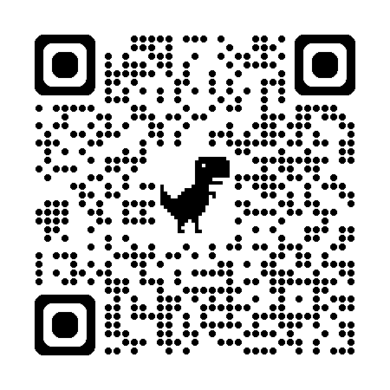
QRコードでの申込書

※1 携帯番号は緊急時の連絡や日本協会登録時に必要な条件となるので必ずご記入ください。
※2 練習日（時間）の案内をGoogleカレンダーで行います。Googleのアドレスをお持ちの方はそちらをご記入ください。Googleのアドレスお持ちでない方は、新規に取得をお願いいたします。

会則 第十二条 会員は、入会と同時に スポーツ安全保険に加入する。 二．会員の安全管理には万全を期すが、会活動の範囲内で事故があった場合はスポーツ安全保険の範囲で治療費等を支弁する。 三．公共の交通機関、車出しでの移動中、万が一事故等にあった場合でも加入している保険の範囲内での補償とする。 四．同条の二項及び三項について本会及び車出し、帯同の保護者・指導者は一切の責任を負いかねます。

上記会則第一二条１項～４項に同意して入会します。

20 年 月 日 |  | https://forms.gle/j6eFtkWSNqMMob446
 | 保護者氏名 印

※ここで知り得た個人情報に関しては、HC春吉Jr.の活動以外の目的では使用いたしません。

